Sheet1
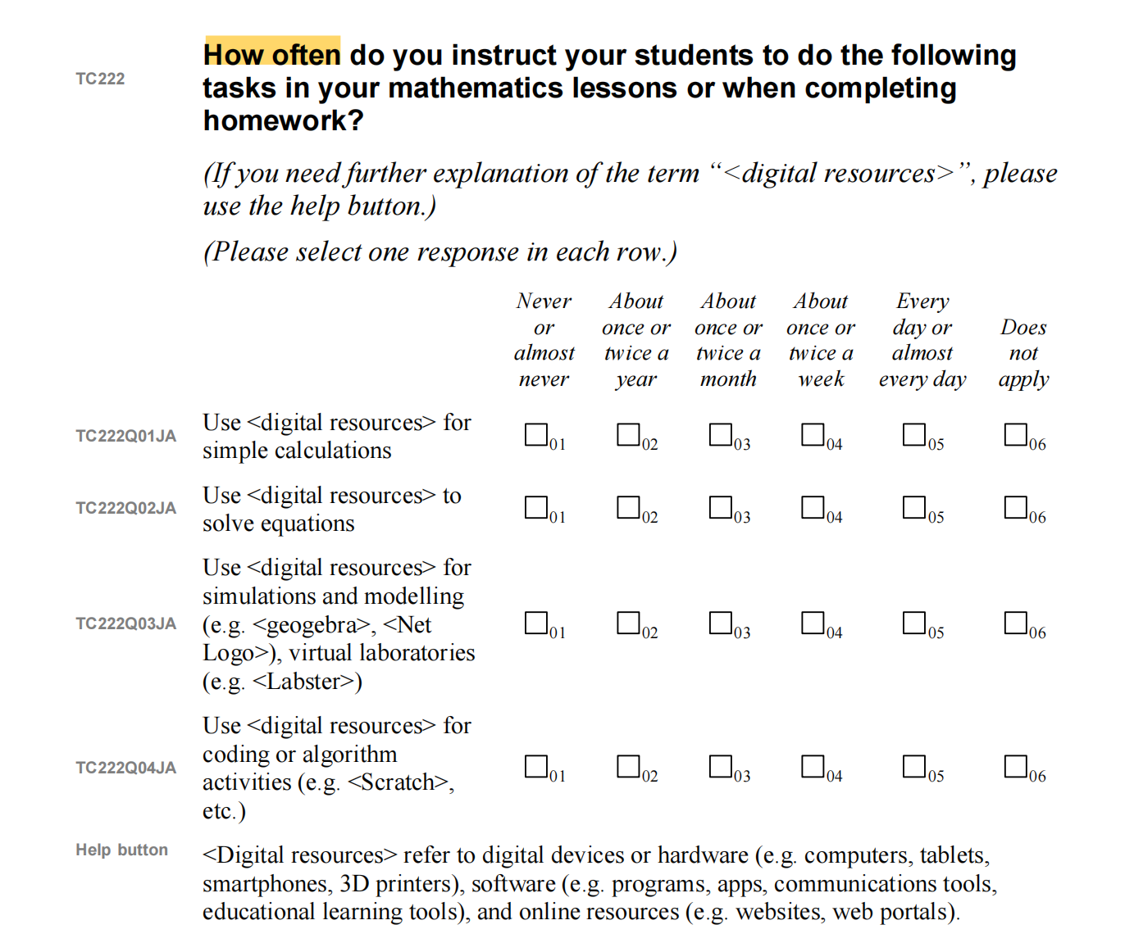
变量名 | 字段解释
Cnt | 国家
CalcFr | 教学频率：使用[数字资源]进行简单计算
EqSolv | 教学频率：使用[数字资源]解方程
SimMod | 教学频率：使用[数字资源]进行模拟和建模
CodAlg | 教学频率：使用[数字资源]进行编程或算法活动
ICTApp | 教师使用特定ICT应用的情况
ICTUse | 教师使用ICT的情况
ICTCmp | 重视ICT能力
DigMat | 使用数字资源进行数学教学
y | 数学的课堂氛围

